Sheet1
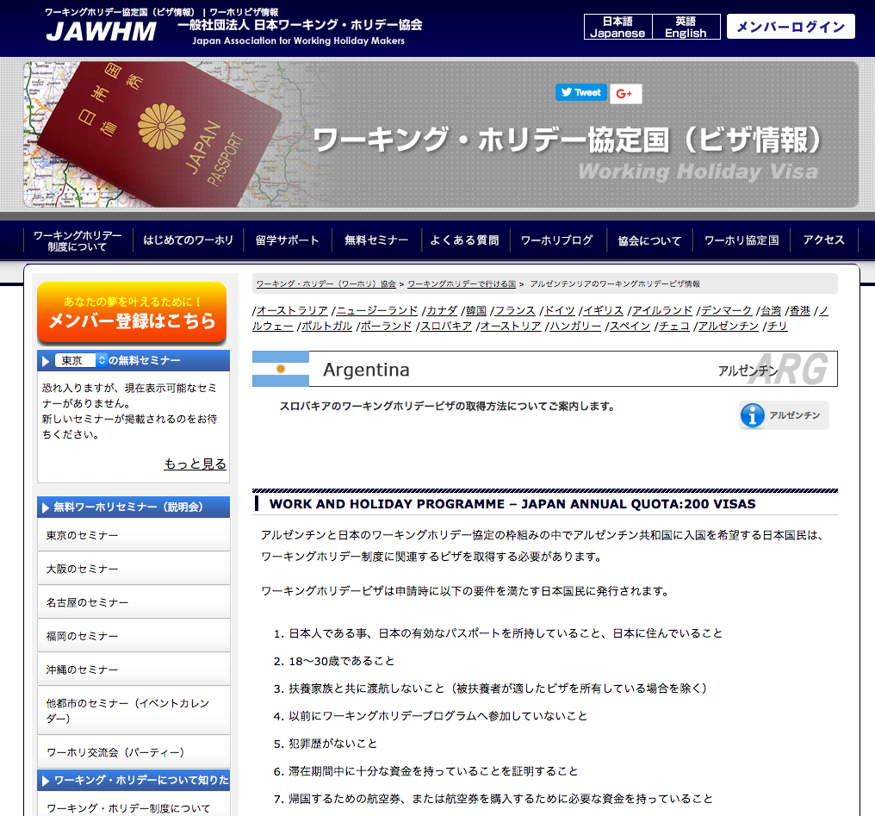

アルゼンチンArgentina

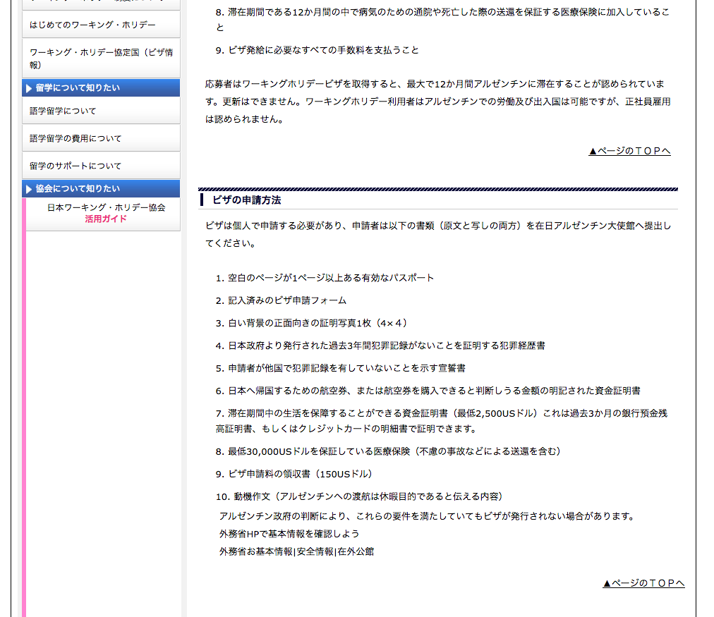

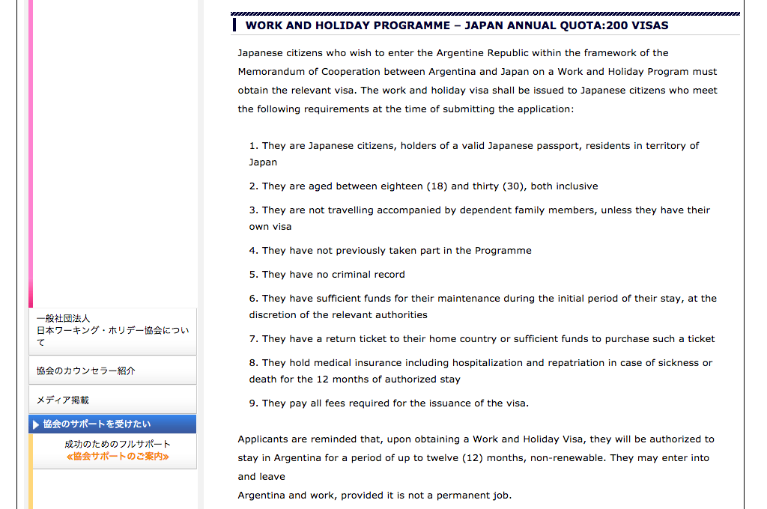

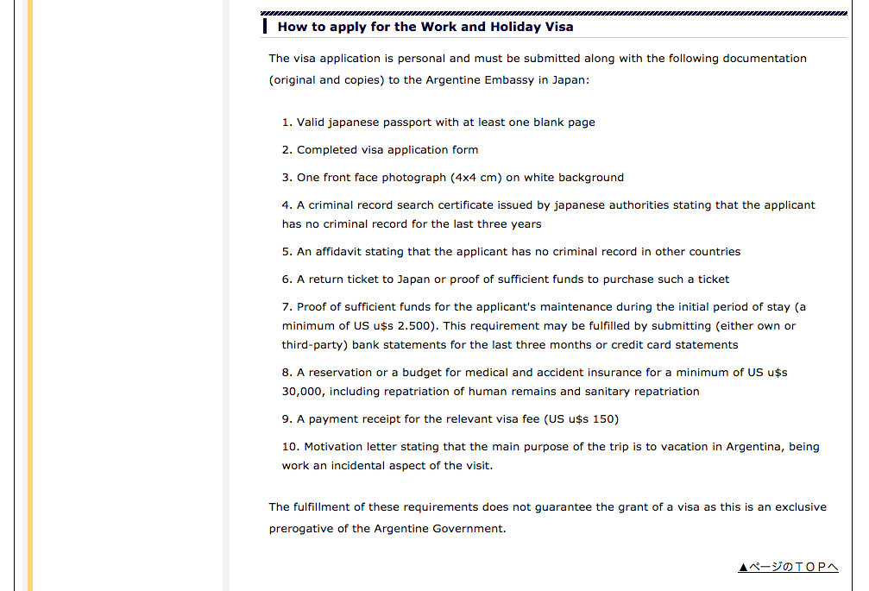

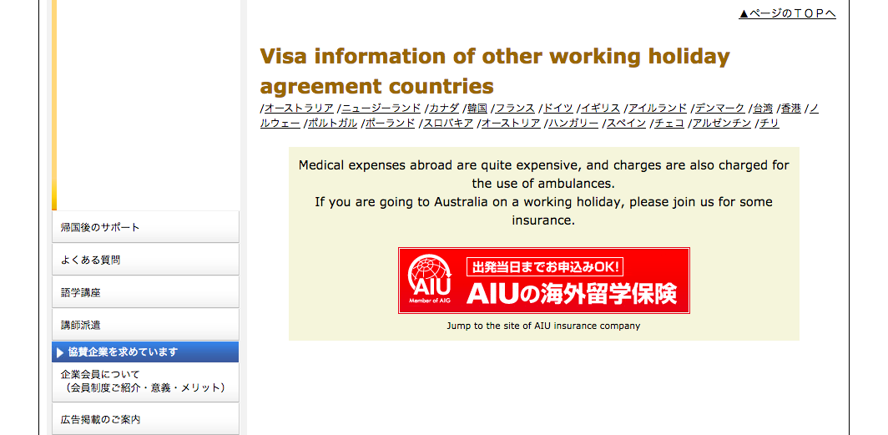

なぜ、英語になっているのでしょうか？Tại sao lại thể hiện tiếng anh ở đây?
日本語で表示してください。Hãy thể hiện nó bằng tiếng nhật

削除

この部分は、削除してください。
Xóa bỏ phần này

